周辺
購入予定物件所地図（周辺）
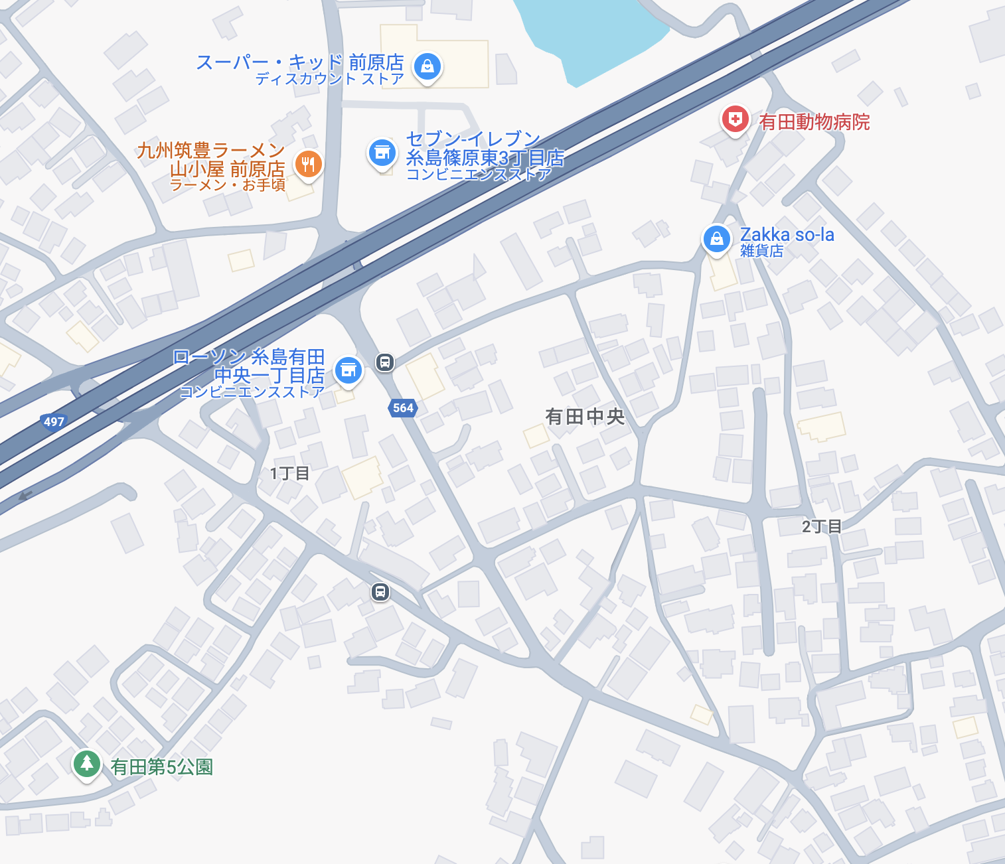
スーパー
徒歩４分

セブンイレブン
徒歩３分

ローソン
徒歩２分

←購入物件

広角
購入予定物件所地図（広範囲）
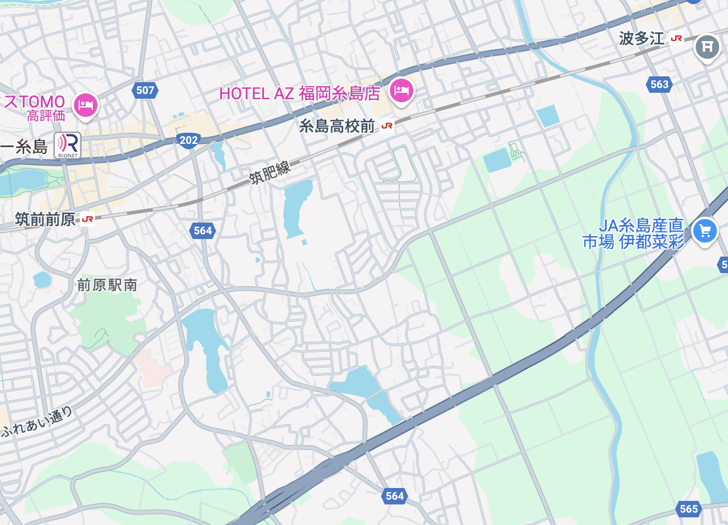
太田宅
車で８分

糸島高校前駅
自転車９分

糸島高校前駅
自転車１３分

←購入物件
前原IC
車で５分

